Накладная-№3
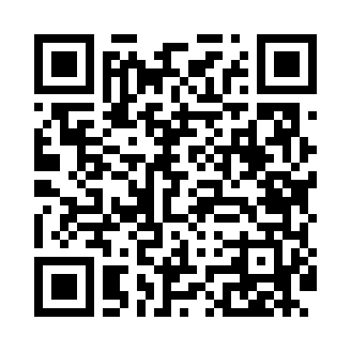
Номер товарно-транспортной накладной: |  |  | Торговый представитель: Саидкулов Абдулазиз Абдумажид угли
Поставщик: Toshkent falcon fly 2 |  |  | Телефон торгового представителя: +998915884575
Дата отгрузки: 26.12.2025 |  |  | Контрагент: """" Klient
Дата консигнации: |  |  | Адрес:
Доставщик: |  |  | Телефон:
Телефон доставщика:
Время заказа: 26.12.2025 17:05:10
№ | Штрих-код | Название товаров (работ,услуг) | Количество | Количество в кейсе | Цена | Сумма
 |  |  | 83 |  |  | 107.2
1 | 9980503035048 | Пластиковая разделочная доска Геливи PE50×30× 2, 50×30×2 см, XP-35-4 | 6 | 6 шт. | 7.80 | 46.80
2 | 6924359400028 | Кружка пластиковая 350 мл 2131 DB-14-36 | 72 | 72 шт. | 0.70 | 50.40
3 | 2011101422460 | Щетка для уборки дома 1142-8052 DB-83-172 | 5 | 5 шт. | 2 | 10
Итого: 107.2$|->UZS: 1,340,000.00

